1201
1201 Kommunalwahl 2003 - 2023 nach Stimmanteilen

Merkmal | 2023 |  | 2018 |  | 2013 |  | 2008 |  | 2003
 | Anzahl | % | Anzahl | % | Anzahl | % | Anzahl | % | Anzahl | %
Wahlberechtigte | 173810 | x | 175725 | x | 175620 | x | 174677 | x | 171420 | x
Wählende | Beteiligung | 72238 | 41.6 | 60255 | 34.3 | 65139 | 37.1 | 72686 | 41.6 | 86336 | 50.4
ungültige Stimmen | 943 | 1.3 | 527 | 0.9 | 964 | 1.5 | 1328 | 1.8 | 1033 | 1.2
gültige Stimmen | 71295 | 98.7 | 59728 | 99.1 | 64175 | 98.5 | 71358 | 98.2 | 85303 | 98.8
davon entfielen auf
CDU | 17041 | 23.9 | 14779 | 24.7 | 20530 | 32.0 | 18195 | 25.5 | 42690 | 50.0
SPD | 16375 | 23.0 | 16494 | 27.6 | 21693 | 33.8 | 20509 | 28.7 | 27647 | 32.4
GRÜNE | 16104 | 22.6 | 9198 | 15.4 | 10605 | 16.5 | 8256 | 11.6 | 7871 | 9.2
FDP | 4027 | 5.6 | 2486 | 4.2 | 2029 | 3.2 | 5993 | 8.4 | 4450 | 5.2
AfD | 6118 | 8.6 | 3030 | 5.1 | - | x | - | x | - | x
DIE LINKE | 2226 | 3.1 | 2898 | 4.9 | 2522 | 3.9 | 8345 | 11.7 | 1515 | 1.8
FREIE WÄHLER | 1265 | 1.8 | 1461 | 2.4 | 977 | 1.5 | - | x | - | x
Die PARTEI | 1268 | 1.8 | 1511 | 2.5 | 831 | 1.3 | - | x | - | x
BfL | 1617 | 2.3 | 1371 | 2.3 | 2602 | 4.1 | 8040 | 11.3 | - | x
DKP | 38 | 0.1 | 34 | 0.1 | - | x | - | x | - | x
Die Unabhängigen | 1525 | 2.1 | 4792 | 8.0 | - | x | - | x | - | x
GAL | 2041 | 2.9 | 1674 | 2.8 | - | x | - | x | - | x
Volt | 1071 | 1.5 | - | x | - | x | - | x | - | x
PIRATEN | 12 | 0.0 | - | x | - | x | - | x | - | x
Tierschutzpartei | 27 | 0.0 | - | x | - | x | - | x | - | x
dieBasis | 522 | 0.7 | - | x | - | x | - | x | - | x
Die Humanisten | 18 | 0.0 | - | x | - | x | - | x | - | x
Andere | - | x | - | x | 2386 | 3.7 | 2020 | 2.8 | 1130 | 1.3

Quelle: Hansestadt Lübeck, 1.102.2, Statistik und Wahlen
 | SPD | CDU | GRÜNE | FDP | DIE LINKE | BfL | AfD | Unabhängige | Andere
1946 | 49.1 | 31.5 |  | 1.5 |  |  |  |  | 17.9
1948 | 45.0 | 28.8 |  | 9.6 |  |  |  |  | 16.6
1951 | 39.5 |  |  |  |  |  |  |  | 60.5
1955 | 37.6 | 34.3 |  | 7.2 |  |  |  |  | 20.9
1959 | 42.3 | 39.5 |  | 6.5 |  |  |  |  | 11.6
1962 | 45.4 | 40.4 |  | 7.0 |  |  |  |  | 7.2
1966 | 49.6 | 43.5 |  | 6.9 |  |  |  |  | 0
1970 | 48.3 | 43.8 |  | 5.2 |  |  |  |  | 2.7
1974 | 40.3 | 49.4 |  | 9.5 |  |  |  |  | 0.8
1978 | 46.3 | 47.3 |  | 5.6 |  |  |  |  | 0.8
1982 | 40.6 | 46.8 |  | 5.5 |  |  |  |  | 7.1
1986 | 43.8 | 39.7 | 7.8 | 2.3 |  |  |  |  | 6.3
1990 | 45.1 | 38.4 | 5.5 | 5.4 |  |  |  |  | 5.6
1994 | 41.3 | 31.7 | 10.5 | 2.8 |  |  |  |  | 13.8
1998 | 41.2 | 38.1 | 7.9 | 3.0 |  |  |  |  | 9.9
2003 | 32.4 | 50.0 | 9.2 | 5.2 | 1.8 |  |  |  | 1.3007115811
2008 | 28.7 | 25.5 | 11.6 | 8.4 | 11.69455422 | 11.3 |  |  | 2.7979287536
2013 | 33.8 | 32.0 | 16.5 | 3.2 | 3.9298792365 | 4.1 |  |  | 6.4897935333
2018 | 27.6 | 24.7 | 15.4 | 4.2 | 4.9 | 2.3 | 5.1 | 8 | 7.8
2023 | 23.0 | 23.9 | 22.6 | 5.6 | 3.1222385862 | 2.2680412371 | 8.5812469318 | 2.1389999299 | 8.7832246301

Anmerkung: 1951 bildeten die CDU, FDP und DP eine Wahlgemeinschaft "Lübeck der Einheimischen und Vertriebenen"
Grafik: Hansestadt Lübeck, 1.102.2, Kommunale Statistikstelle

1202
1202 Kommunalwahl 2003 - 2023 nach der Sitzverteilung in der Bürgerschaft

Partei | 2023 |  |  | 2018 |  |  | 2013 |  |  | 2008 |  |  | 2003
 | Gesamt | Direkt | Liste | Gesamt | Direkt | Liste | Gesamt | Direkt | Liste | Gesamt | Direkt | Liste | Gesamt | Direkt | Liste
CDU | 12 | 6 | 6 | 12 | 8 | 4 | 16 | 7 | 9 | 15 | 7 | 8 | 27 | 27 | -
SPD | 11 | 10 | 1 | 14 | 14 | - | 16 | 15 | 1 | 18 | 18 | - | 17 | - | 17
GRÜNE | 11 | 9 | 2 | 8 | 3 | 5 | 8 | 3 | 5 | 7 | 2 | 5 | 4 | - | 4
AfD | 4 | - | 4 | 3 | - | 3 | - | - | - | - | - | - | - | - | -
FDP | 3 | - | 3 | 2 | - | 2 | 2 | - | 2 | 5 | - | 5 | 2 | - | 2
DIE LINKE | 2 | - | 2 | 2 | - | 2 | 2 | - | 2 | 7 | - | 7 | - | - | -
FREIE WÄHLER | 1 | - | 1 | 1 | - | 1 | 1 | - | 1 | - | - | - | - | - | -
BfL | 1 | - | 1 | 1 | - | 1 | 2 | - | 2 | 7 | - | 7 | - | - | -
Die PARTEI | 1 | - | 1 | 1 | - | 1 | 1 | - | 1 | - | - | - | - | - | -
Die Unabhängigen | 1 | - | 1 | 4 | - | 4 | - | - | - | - | - | - | - | - | -
GAL | 1 | - | 1 | 1 | - | 1 | - | - | - | - | - | - | - | - | -
Volt | 1 | - | 1 | - | - | - | - | - | - | - | - | - | - | - | -
PIRATEN | - | - | - | - | - | - | 1 | - | 1 | - | - | - | - | - | -
BUNT | - | - | - | - | - | - | - | - | - | 1 | - | 1 | - | - | -
Lübeck | 49 | 25 | 24 | 49 | 25 | 24 | 49 | 25 | 24 | 60 | 27 | 33 | 50 | 27 | 23

Quelle: Hansestadt Lübeck, 1.102.2, Statistik und Wahlen

CDU | 12
SPD | 11
GRÜNE | 11
AfD | 4
FDP | 3
DIE LINKE | 2
FREIE WÄHLER | 1
BfL | 1
Die PARTEI | 1
Die Unabhängigen | 1
GAL | 1
Volt | 1
Lübeck | 49
Sitzverteilung der Kommunalwahl 2023

 | 12 14 8 2 2 1 1 1
SPD | 14
CDU | 12
GRÜNE | 8
Die Unabhängigen | 4
AfD | 3
FDP | 2
DIE LINKE | 2
FREIE WÄHLER | 1
BfL | 1
Die PARTEI | 1
GAL | 1
 | 49
Sitzverteilung der Kommunalwahl 2018

Grafiken: Hansestadt Lübeck, 1.102.2, Kommunale Statistikstelle

1203
1203 Wahlbeteiligung an Kommunalwahlen 1946 - 2023

Wahldatum | Wahlberechtigte | Wählende

 |  | Anzahl | in %
13.10.1946 | 161530 | 105055 | 65.0
1948-10-24 | 160306 | 112910 | 70.4
1951-04-29 | 163391 | 123221 | 75.4
1955-04-24 | 159719 | 120116 | 75.2
1959-10-25 | 167065 | 127103 | 76.1
1962-03-11 | 172411 | 119048 | 69.0
1966-03-13 | 175848 | 113866 | 64.8
1970-04-26 | 182339 | 130076 | 71.3
1974-03-24 | 177276 | 137152 | 77.4
1978-03-05 | 172763 | 128604 | 74.4
1982-03-07 | 170170 | 117181 | 68.9
1986-03-02 | 170336 | 104860 | 61.6
1990-03-25 | 170408 | 109539 | 64.3
1994-03-20 | 170837 | 110692 | 64.8
1998-03-22 | 172660 | 98971 | 57.3
2003-03-02 | 171420 | 86336 | 50.4
2008-05-25 | 174677 | 72686 | 41.6
2013-05-26 | 175620 | 65139 | 37.1
2018-05-06 | 175725 | 60255 | 34.3
2023-05-14 | 173810 | 72238 | 41.6

Quelle: Hansestadt Lübeck, 1.102.2, Statistik und Wahlen
Wahlbeteiligung an Kommunalwahlen seit 1946 in %

G1204
 | 2023 | 2018
 | 48.8 | 39.6
 | 40.7 | 33.8
 | 55.0 | 45.8
 | 36.1 | 30.7
 | 34.4 | 30.3
 | 59.5 | 51.9
 | 42.5 | 36.2
 | 49.7 | 40.6
 | 45.2 | 37.7
 | 51.4 | 43.7
 | 43.9 | 33.7
 | 25.3 | 21.4
 | 34.5 | 30.1
 | 36.8 | 28.5
 | 34.0 | 28.0
 | 33.3 | 27.8
 | 42.7 | 33.3
 | 34.5 | 25.4
 | 33.7 | 25.5
 | 56.3 | 46.4
 | 43.0 | 34.7
 | 35.0 | 27.2
 | 34.1 | 28.9
 | 34.7 | 29.9
 | 46.2 | 40.7
 | 41.6 | 34.3

K_1204
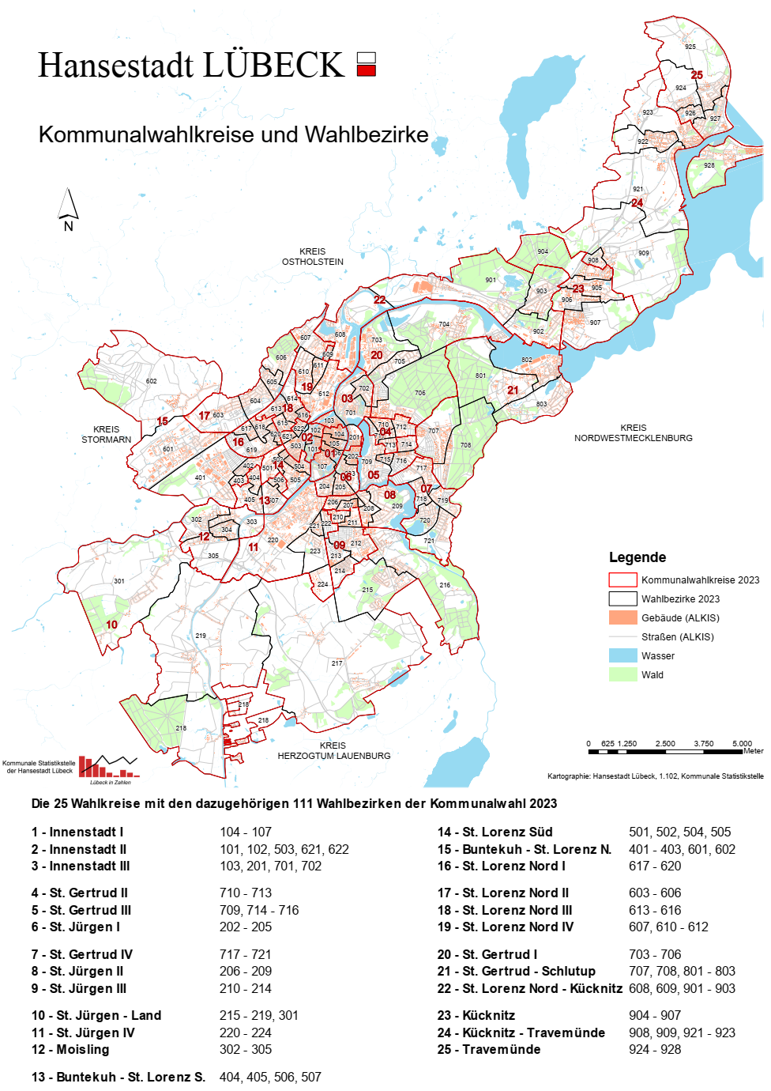

1205
1205 Landtagswahl 2022 nach Wahlkreisergebnissen
 |  |  |  |  |  |  |  |  |  | für Grafik
Kategorie |  | Wahlkreis 31 Lübeck-Ost |  | Wahlkreis 32 Lübeck-West |  | Wahlkreis 33 Lübeck-Süd |  | Hansestadt Lübeck |  | Wahlkreis 31 Lübeck-Ost | Wahlkreis 32 Lübeck-West | Wahlkreis 33 Lübeck-Süd | Hansestadt Lübeck
 |  | Anzahl | in % | Anzahl | in % | Anzahl | in % | Anzahl | in %
Wahlberechtigte |  | 58938 | x | 55011 | x | 53696 | x | 167645 | x
Wählende | Wahlbeteiligung |  | 30697 | 52.1 | 25990 | 47.2 | 31709 | 59.1 | 88396 | 52.7
ungültige Erststimmen |  | 443 | 1.4 | 489 | 1.9 | 393 | 1.2 | 1325 | 1.5
gültige Erststimmen |  | 30254 | 98.6 | 25501 | 98.1 | 31316 | 98.8 | 87071 | 98.5
 |  | von den gültigen Erststimmen entfallen auf den jeweiligen Bewerbenden …
D1 | CDU | 11151 | 36.9 | 7928 | 31.1 | 8750 | 27.9 | 27829 | 32.0
D2 | SPD | 8528 | 28.2 | 7250 | 28.4 | 7380 | 23.6 | 23158 | 26.6
D3 | GRÜNE | 5883 | 19.4 | 5938 | 23.3 | 10767 | 34.4 | 22588 | 25.9
D4 | FDP | 1430 | 4.7 | 1236 | 4.8 | 1217 | 3.9 | 3883 | 4.5
D5 | AfD | 1561 | 5.2 | 1565 | 6.1 | 1107 | 3.5 | 4233 | 4.9
D6 | DIE LINKE | 768 | 2.5 | 916 | 3.6 | 1179 | 3.8 | 2863 | 3.3
D9 | FREIE WÄHLER | 460 | 1.5 | 668 | 2.6 | 500 | 1.6 | 1628 | 1.9
D12 | dieBasis | 351 | 1.2 | - | x | 416 | 1.3 | 767 | 0.9
D13 | Die Humanisten | 122 | 0.4 | - | x | - | x | 122 | 0.1
gewählter Bewerber:in |  | Dr. Hermann Junghans |  | Dagmar Hildebrand |  | Jasper Balke |  | x
Partei |  | CDU |  | CDU |  | GRÜNE |  | x
ungültige Zweitstimmen |  | 220 | 0.7 | 243 | 0.9 | 171 | 0.5 | 634 | 0.7
gültige Zweitstimmen |  | 30477 | 99.3 | 25747 | 99.1 | 31538 | 99.5 | 87762 | 99.3
 |  | von den gültigen Zweitstimmen entfallen auf ...
F1 | CDU | 12228 | 40.1 | 8811 | 34.2 | 9816 | 31.1 | 30855 | 35.2
F2 | SPD | 6262 | 20.5 | 5397 | 21.0 | 5349 | 17.0 | 17008 | 19.4
F3 | GRÜNE | 5933 | 19.5 | 5711 | 22.2 | 9934 | 31.5 | 21578 | 24.6
F4 | FDP | 1548 | 5.1 | 1367 | 5.3 | 1630 | 5.2 | 4545 | 5.2
F5 | AfD | 1560 | 5.1 | 1366 | 5.3 | 1115 | 3.5 | 4041 | 4.6
F6 | DIE LINKE | 607 | 2.0 | 693 | 2.7 | 892 | 2.8 | 2192 | 2.5
F7 | SSW | 1023 | 3.4 | 1053 | 4.1 | 1190 | 3.8 | 3266 | 3.7
F8 | PIRATEN | 96 | 0.3 | 132 | 0.5 | 139 | 0.4 | 367 | 0.4
F9 | FREIE WÄHLER | 211 | 0.7 | 233 | 0.9 | 196 | 0.6 | 640 | 0.7
F10 | Die PARTEI | 190 | 0.6 | 232 | 0.9 | 281 | 0.9 | 703 | 0.8
F11 | Z. | 45 | 0.1 | 25 | 0.1 | 32 | 0.1 | 102 | 0.1
F12 | dieBasis | 294 | 1.0 | 227 | 0.9 | 355 | 1.1 | 876 | 1.0
F13 | Die Humanisten | 69 | 0.2 | 65 | 0.3 | 76 | 0.2 | 210 | 0.2
F14 | Gesundheitsforschung | 40 | 0.1 | 42 | 0.2 | 34 | 0.1 | 116 | 0.1
F15 | Tierschutzpartei | 232 | 0.8 | 229 | 0.9 | 259 | 0.8 | 720 | 0.8
F16 | Volt | 139 | 0.5 | 164 | 0.6 | 240 | 0.8 | 543 | 0.6

Quelle: Hansestadt Lübeck, 1.102.2, Statistik und Wahlen
Wahlkreis 31 Lübeck-Ost | 52.1
Wahlkreis 32 Lübeck-West | 47.2
Wahlkreis 33 Lübeck-Süd | 59.1
Hansestadt Lübeck | 52.7

K_1205
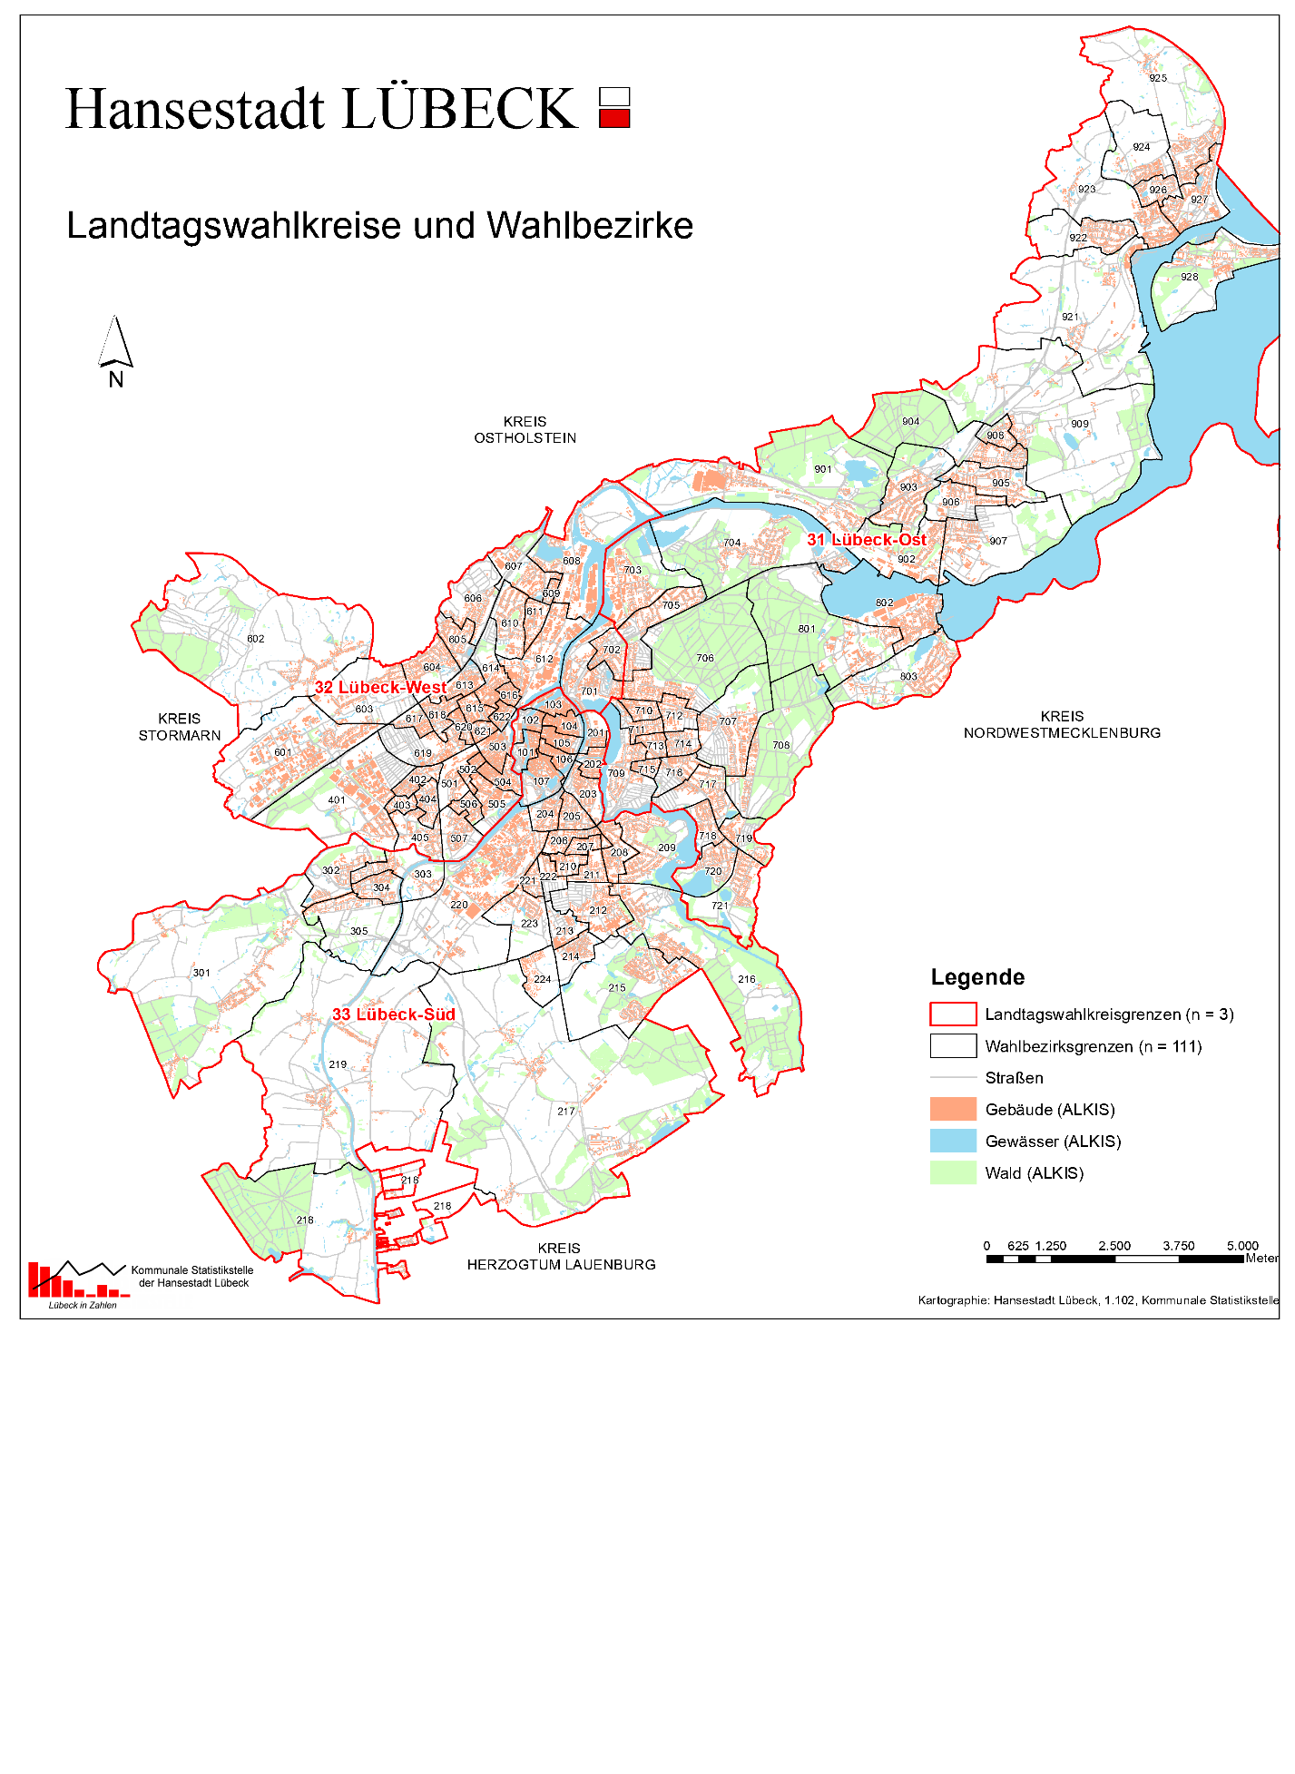

1206
1206 Landtagswahlergebnisse 2000 - 2022 Kandidierende nach Geschlecht

Direktwahl und Listenplätze | 2000 |  | 2005 |  | 2009 |  | 2012 |  | 2017 |  | 2022
 | m | w | m | w | m | w | m | w | m | w | m | w
Kandidierende | 9 | 12 | 13 | 3 | 17 | 5 | 10 | 3 | 18 | 8 | 16 | 8
gew. Landetagsabgeordnete | 3 | 4 | 3 | - | 5 | 1 | 2 | - | 2 | 1 | 2 | 1

Quelle: Hansestadt Lübeck, 1.102.2, Kommunale Statistikstelle

 | Männer | Frauen
2000 | 9 | 12
2005 | 13 | 3
2009 | 17 | 5
2012 | 10 | 3
2017 | 18 | 8
2022 | 16 | 8

1207
1207 Bundestagswahlergebnisse im Wahlkreis 11 Lübeck 2005 - 2025 nach Parteien

 | Kandidat:in oder Partei | 2025 |  | 2021 |  | 2017 |  | 2013
 |  | Anzahl | % | Anzahl | % | Anzahl | % | Anzahl | % | % | %
 | Wahlberechtigte | 178245 | x | 179394 | x | 181638 | x | 181923 | x | x | x
 | Wählende| | 142999 | 80.2 | 131455 | 73.3 | 130961 | 72.1 | 124711 | 68.6 | 69.1 | 73.7
 | Wahlbeteiligung
 | Erststimmen
 | ungültige Erststimmen | 1247 | 0.9 | 1580 | 1.2 | 2228 | 1.7 | 1563 | 1.3 | 2.8 | 1.7
 | gültige Erststimmen | 141752 | 99.1 | 129875 | 98.8 | 128733 | 98.3 | 123148 | 98.7 | 97.2 | 98.3
 | davon entfielen auf…
1 | SPD | 39809 | 28.1 | 44315 | 34.1 | 43578 | 33.9 | 50119 | 40.7 | 36.7 | 49.7
...
Quelle: Hansestadt Lübeck, 1.102.2, Statistik und Wahlen
2005 | 73.7
2009 | 69.1
2013 | 68.6
2017 | 72.1
2021 | 73.3
2025 | 80.226093299

K_1207
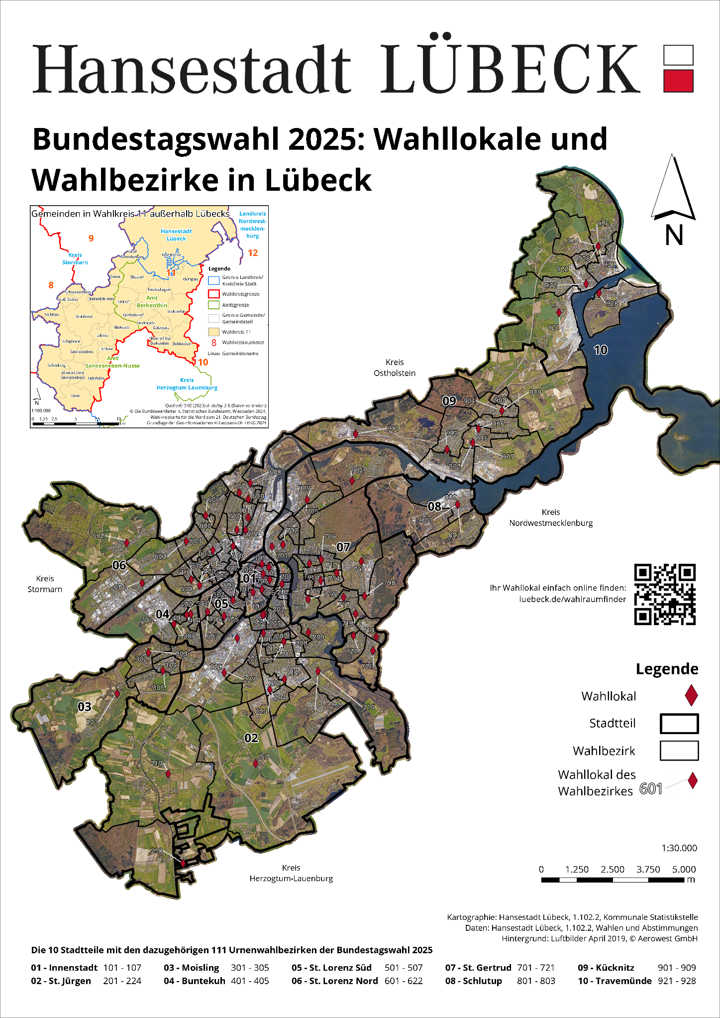

1208
1208 Bundestagswahl 1998 - 2025 Lübecker Kandidierende nach Geschlecht

Direktwahl inkl. Listenplätze | 1998 |  | 2002 |  | 2005 |  | 2009 |  | 2013 |  | 2017 |  | 2021 |  | 2025
 | m | w | m | w | m | w | m | w | m | w | m | w | m | w | m | w
Kandidierende | 8 | 3 | 1 | 5 | 3 | 4 | 4 | 2 | 7 | 2 | 5 | 2 | 12 | 3 | 7 | 2
gew. Bundestagsabgeordnete | 1 | 1 | - | 2 | 1 | 2 | 1 | 1 | - | 2 | - | 2 | 2 | - | 1 | 1

Quelle: Hansestadt Lübeck, 1.102.2, Kommunale Statistikstelle

 | Männer | Frauen
1998 | 8 | 3 | 0 | 0
2002 | 1 | 5
2005 | 3 | 4
2009 | 4 | 2
2013 | 7 | 2
2017 | 5 | 2
2021 | 12 | 3
2025 | 7 | 2

1209
...
Quelle: Hansestadt Lübeck, 1.102.2, Statistik und Wahlen
1999 | 32.0
2004 | 33.2
2009 | 33.9
2014 | 37.6
2019 | 54.6
2024 | 58.0

K_1209
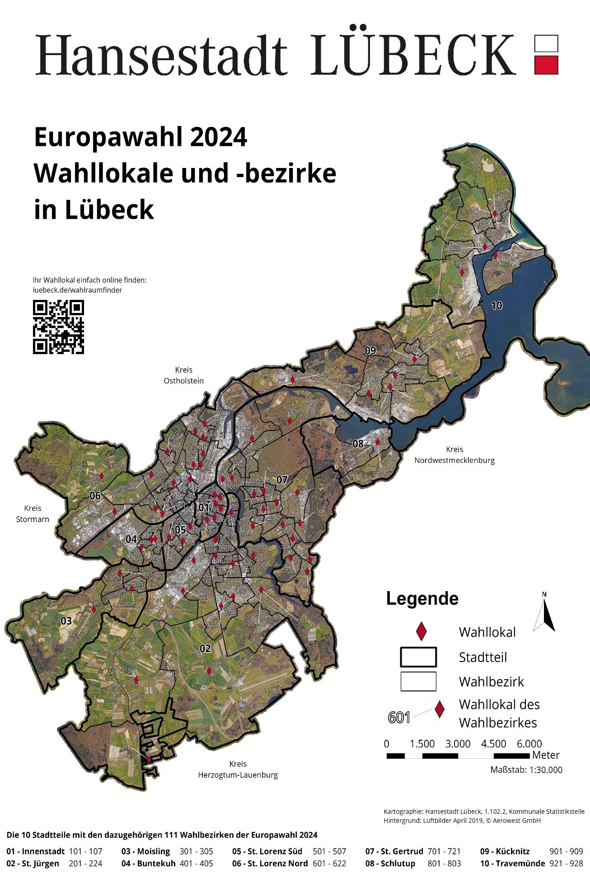

1211
...
 | Anzahl | in % | Anzahl | in %
gültige Stimmen | 72980 | 99.4 | 106307 | 98.5
davon entfielen auf ...
Susanne Hilbrecht (GRÜNE) | 3380 | 4.6 | - | -
Michael Koch (CDU) | 17530 | 24.0 | 40407 | 38.0
Gabriele Meißel (unabhängig) | 2701 | 3.7 | - | -
Dr. Raimund Mildner (unabhängig) | 14956 | 20.5 | - | -
Bernd Saxe (SPD) | 34413 | 47.2 | 65900 | 62.0
Quelle: Hansestadt Lübeck, 1.102.2, Statistik und Wahlen

Ergebnis des ersten Wahlgangs in % |  | Ergebnis der Stichwahl in %
1. Wahlgang
Michael Koch (CDU) | 38.0
Bernd Saxe (SPD) | 62.0

Grafiken: Hansestadt Lübeck,1.102.2, Kommunale Statistikstelle

1210
...
Kategorie und Kandidat:in | Erster Wahlgang 5.12.1999 |  | Stichwahl 19.12.1999
gültige Stimmen | 73047 | 99.5 | 77357 | 99.6
davon entfielen auf …
Dr. Beate Hoffmann | 4811 | 6.6 | - | -
Dr. Hans-Achim Roll (CDU) | 32758 | 44.8 | 32984 | 42.6
Hans-Bernhard Saxe (SPD) | 32409 | 44.4 | 44373 | 57.4
Peter Wolter | 3069 | 4.2 | - | -
Quelle: Hansestadt Lübeck, 1.102.2, Statistik und Wahlen

Ergebnis des ersten Wahlgangs in % |  | Ergebnis der Stichwahl in %
Dr. Hans-Achim Roll (CDU) | 38.0
Hans-Bernhard Saxe (SPD) | 62.0

Grafiken: Hansestadt Lübeck,1.102.2, Kommunale Statistikstelle

1212
...
 | Anzahl | in % | Anzahl | in %
davon entfielen auf ...
Alexandra Dinges-Dierig (CDU) | 18860 | 28.0 | 21140 | 38.8
Mathias Erz (unabhängig) | 2174 | 3.2 | - | -
Thorsten Fürter (GRÜNE) | 13099 | 19.4 | - | -
Harald Klix (unabhängig) | 2489 | 3.7 | - | -
Bernd Saxe (SPD) | 28384 | 42.1 | 33370 | 61.2
Jens Uwe Schulz (DIE LINKE) | 2400 | 3.6 | - | -
Quelle: Hansestadt Lübeck, 1.102.2, Statistik und Wahlen

Ergebnis des ersten Wahlgangs in % |  | Ergebnis der Stichwahl in %
Alexandra Dinges-Dierig (CDU) | 38.8
Bernd Saxe (SPD) | 61.2

Grafiken: Hansestadt Lübeck, 1.102.2, Kommunale Statistikstelle

1213
...
Kategorie und Kandidat:in | Erster Wahlgang 5.11.2017 |  | Stichwahl 19.11.2017
davon entfielen auf …
Ali Alam (parteilos) | 3417 | 4.9 | - | -
Joachim Heising (parteilos) | 1768 | 2.6 | - | -
Jan Lindenau (SPD) | 20333 | 29.4 | 28656 | 50.9
Thomas Misch (FW) | 5154 | 7.5 | - | -
Detlev Stolzenberg (parteilos) | 14065 | 20.4 | - | -
Kathrin Weiher (BfL, CDU, DIE LINKE, FDP, GRÜNE) | 24306 | 35.2 | 27692 | 49.1
Quelle: Hansestadt Lübeck, 1.102.2, Statistik und Wahlen

Ergebnis des ersten Wahlgangs in % |  | Ergebnis der Stichwahl in %
Jan Lindenau (SPD) | 50.9
Kathrin Weiher (BfL, CDU, DIE LINKE, FDP, GRÜNE) | 49.1

Grafiken: Hansestadt Lübeck,1.102.2, Kommunale Statistikstelle

1214
...
Kategorie und Kandidat:in | Erster Wahlgang 5.11.2023 |  | Stichwahl 26.11.2023
darunter Briefwahl | 19969 | 31.0 | 18128 | 38.4
ungültige Stimmen | 596 | 0.9 | 618 | 1.3
gültige Stimmen | 63887 | 99.1 | 46612 | 98.7
davon entfielen auf …
Sophie Bachmann (Einzelbewerberin) | 2762 | 4.3 | - | x
Uwe Effenberger (Einzelbewerber) | 3955 | 6.2 | - | x
Dr. Axel Flasbarth (GRÜNE) | 14912 | 23.3 | - | x
Jan Lindenau (SPD und FW) | 27166 | 42.5 | 30692 | 65.8
Melanie Puschaddel-Freitag (CDU) | 15092 | 23.6 | 15920 | 34.2
Quelle: Hansestadt Lübeck, 1.102.2, Statistik und Wahlen
Ergebnis des ersten Wahlgangs
in % aller gültigen Stimmen

Grafiken: Hansestadt Lübeck, 1.102.2, Kommunale Statistikstelle

 | Wahlbeteiligung
11:00 Uhr * | 6.71
14:00 Uhr * | 19.04
17:00 Uhr * | 30.95
18:00 Uhr | 37
11:00 Uhr * | 5.3
14:00 Uhr * | 15.9
16:45 Uhr * | 24.5
18:00 Uhr | 27.1
Zeitlicher Verlauf der Wahlbeteiligung der BGM-Wahl am 5. und 26.11.2023
in % aller Wahlberechtigten des jeweiligen Wahlgangs

* errechnet aus einer Stichprobe von 10 Wahllokalen und einem Rücklauf beantragter Briefwahlunterlagen von
25%, 50% bzw. 75%. Wahllokale geöffnet von 8:00 bis 18:00 Uhr.
Grafiken: Hansestadt Lübeck, 1.102.2, Kommunale Statistikstelle

